variable MRC
variable | alternative proposée par EPITA | proposition par médecin |  | NB : en gras les variables importantes pour l'étude
pas EAL |  | EAL signifie "exploration d'une anomalie lipidique", c'est un groupe de variables. Les variables les plus pertinentes sont : cholestérol total, HDL, LDL, triglycéride (avec un le dosage en g/L)
Pas de Glycémie |  | il nous faut la "glycémie à jeun"
Pas de NA+, CI, K+, HCO3- |  | NA+ = sodium, Cl = chlore, K+ = potassium, HCO3- = bicarbonate
Pas de Ac anti-HBs mais présence de Ac HBs |  | essayer anticorps anti-HBs. S'ils ne trouvent pas, est-ce qu'il peuvent me sortir la liste des variables concernant l'hépatite B sur bioLOINC ? | d'une manière générale, ca serait utile d'avoir toute la liste de bioLoinc dans un onglet si c'est possible

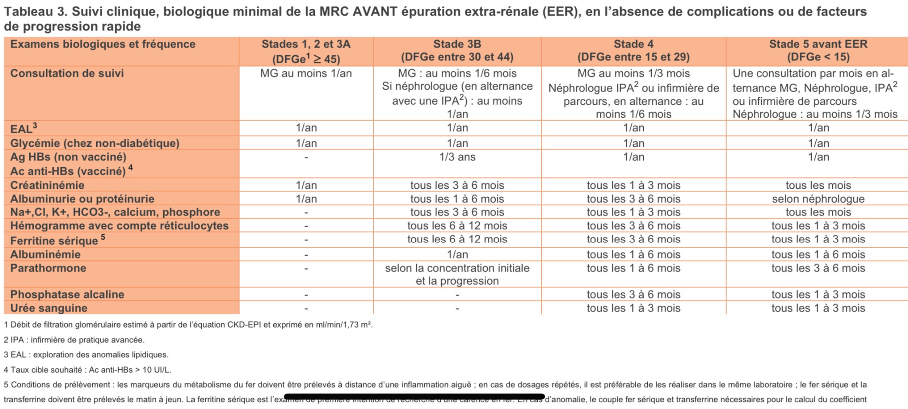
Pas de Créatininémie mais présence de |  | essayer "créatine sérique"
 | Créatine kinase (CK)
 | Créatine kinase MB (CKMB)
Pas de Phosphore mais présence de |  | phosphorémie
 | Anti-phospholipides IgG
 | Anti-phospholipides IgM
 | Phosphosérine
 | Phosphosérine/créatinine
 | Phosphoéthanolamine
 | Phosphoéthanolamine/créatinine
Pas de Urée sanguinaire mais présence de |  | urée
 | Urée
 | Urée - Liquide de ponction
 | Urée après dialyse
 | Urée urinaire
 | Urée urinaire /24h
Pas de Albuminurie et Albuminémie mais présence de
 | Albumine | "= albuminémie"
 | Albumine %
 | Albumine LCR
 | Albumine sérique bovine, e204
 | Albumine urinaire | "= albuminurie"
 | Albumine urinaire %
 | Albumine urinaire /24h
 | Albumine urinaire/créatinine
 | Alpha-lactalbumine, f76
 | Conalbumine, f323
 | Microalbuminurie
 | Microalbuminurie /24h
 | Microalbuminurie/créatinine
 | Microalbuminurie/créatinine par 24h
 | Ovalbumine, f232
Protéinurie :
 | Anti-Bêta-2 glycoprotéine 1 IgA
 | Anti-Bêta-2 glycoprotéine 1 IgG
 | Anti-Bêta-2 glycoprotéine 1 IgM
 | Apolipoprotéine AI
 | Apolipoprotéine B
 | Calprotectine fécale
 | Lapin (Protéines sériques), e206
 | Lapin (Protéines urinaires), e211
 | Lipoprotéine petit a
 | Maprotiline
 | Perruche ondulée (protéines sériques), e79
 | Poule (protéines sériques), e219
 | Protamine, rc207
 | Protoporphyrine zinc
 | Protéine C activité amidolytique
 | Protéine C activité anticoagulante
 | Protéine S activité anticoagulante
 | Protéine S antigène
 | Protéine S libre antigène
 | Protéine S-100
 | Protéines
 | Protéines - Liquide de ponction
 | Protéines LCR
 | Protéines après dialyse
 | Protéines urinaires | "=protéinurie"
 | Protéines urinaires /24h
 | Protéines urinaires/créatinine
 | Rat (Protéines sériques), e75
 | Rat (Protéines urinaires), e74
 | Souris (Protéines sériques), e76
 | Souris (Protéines urinaires), e72
Calcium :
 | Calcium
 | Calcium après dialyse
 | Calcium corrigé
 | Calcium ionisé
 | Calcium ionisé après filtration
 | Calcium ionisé artériel
 | Calcium ionisé veineux
 | Calcium urinaire
 | Calcium urinaire /24h
 | Calcium/créatinine Ur
Réticulocytes :
 | Réticulocytes
 | Réticulocytes %
 | Réticulocytes agrégats
 | Réticulocytes immatures
 | Réticulocytes immatures %
Phosphatases alcalines
Ag HBs
Ferritine
Parathormone

